Github
CÁCH COMMIT VÀ MERGE SOURCE VÀO BRANCH

branch myHome | branch myCompany

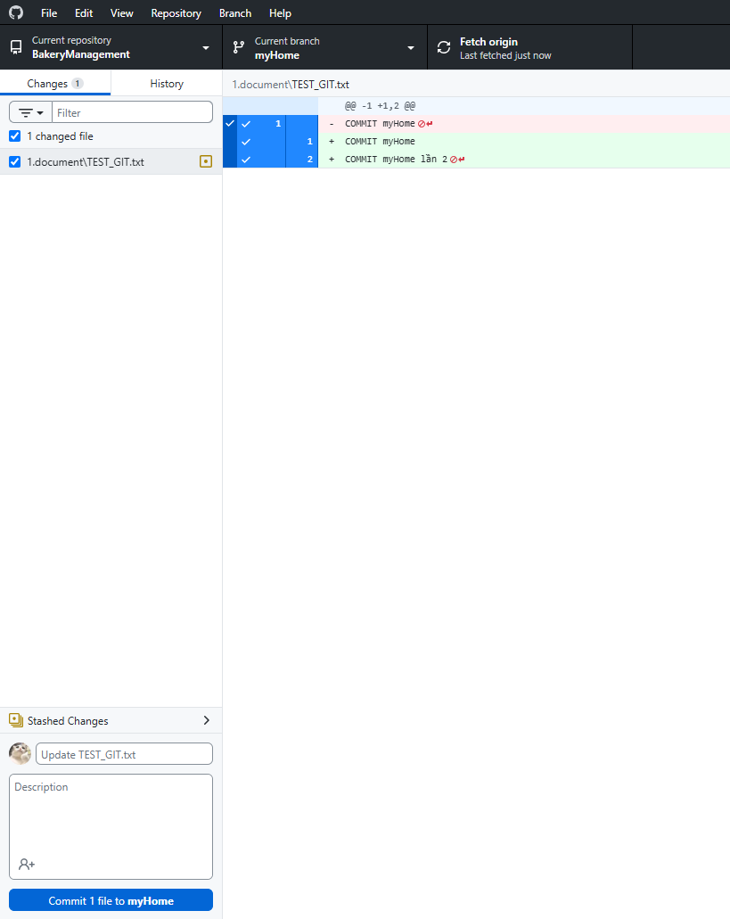
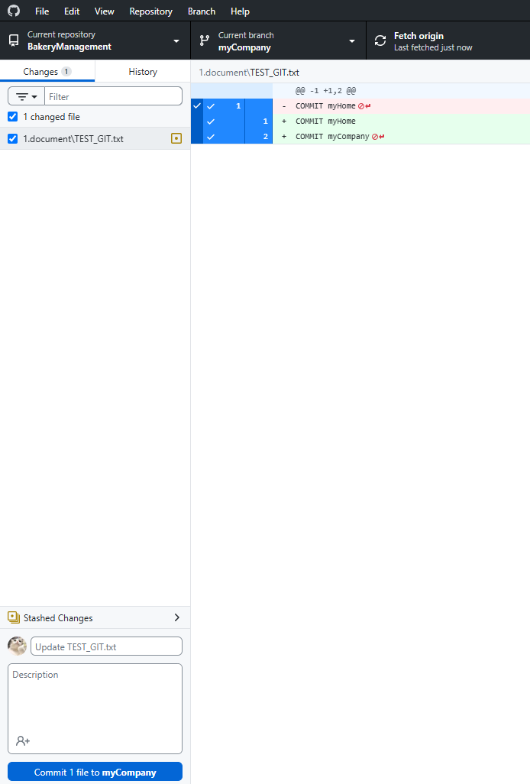

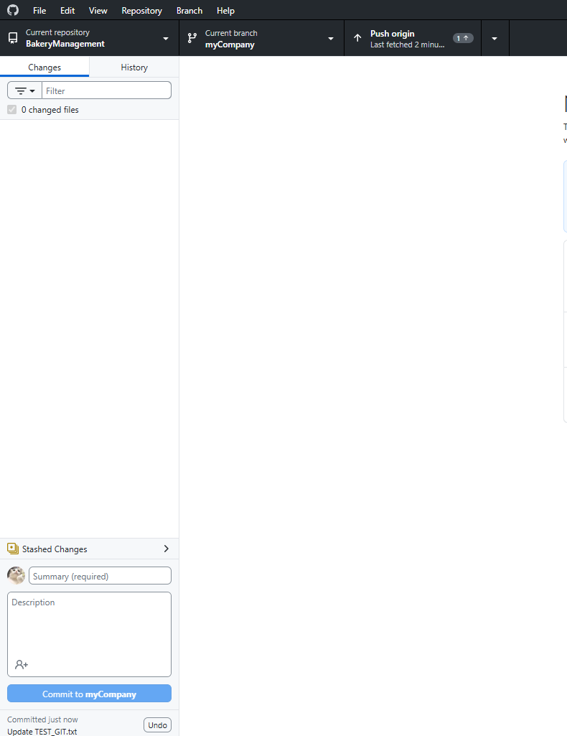
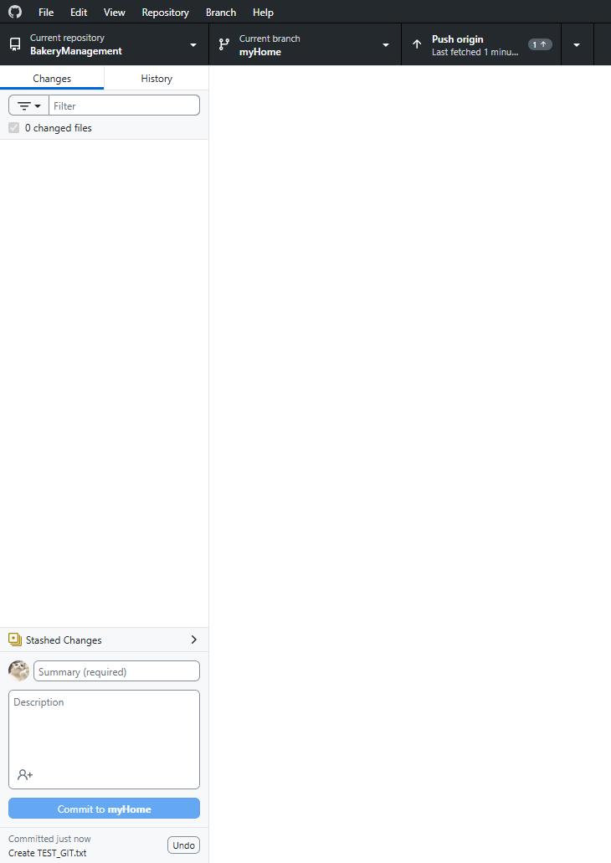

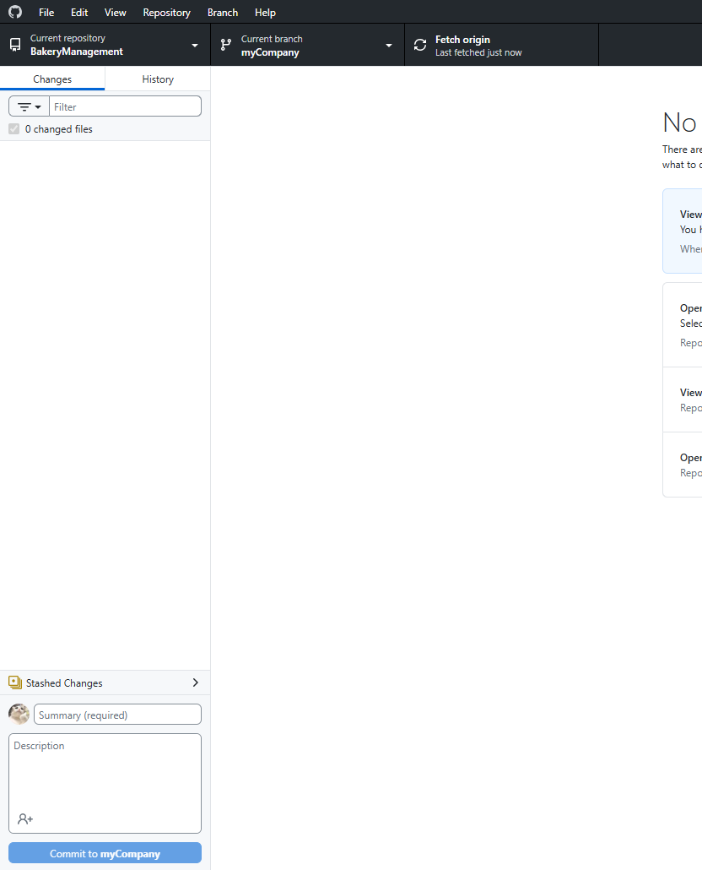
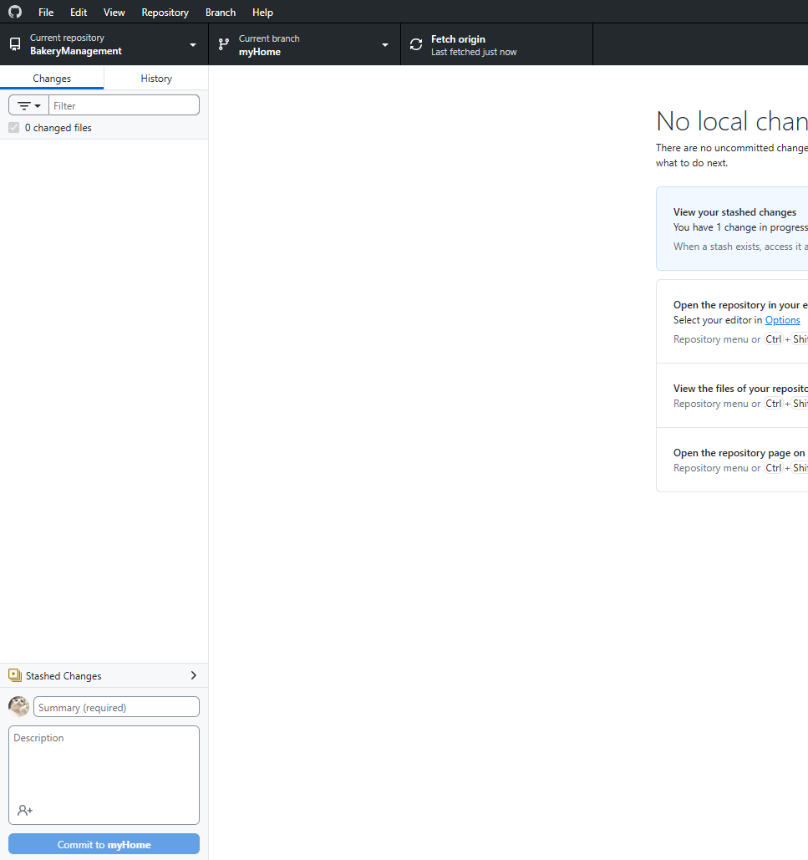

Merge branch myHome -> main | Merge branch myCompany -> main

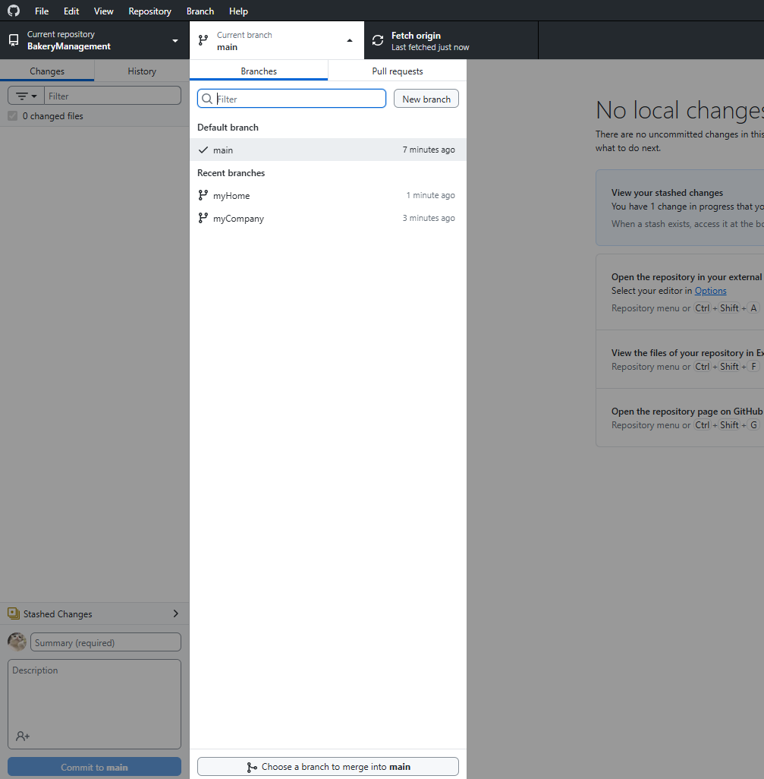

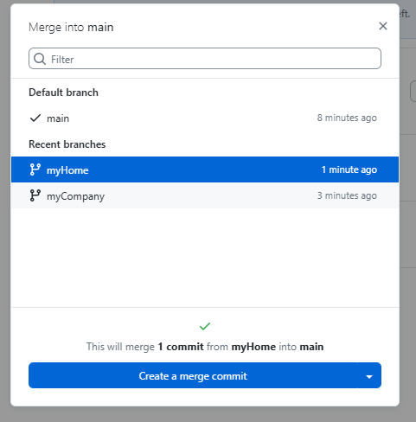
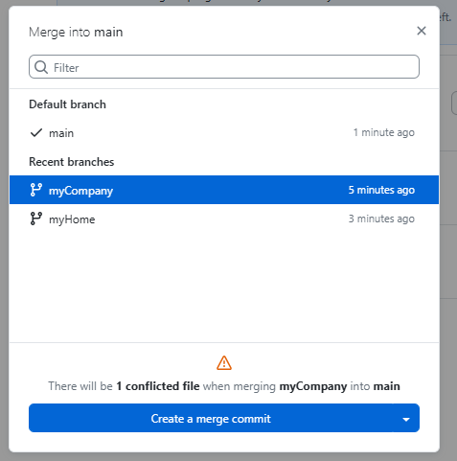

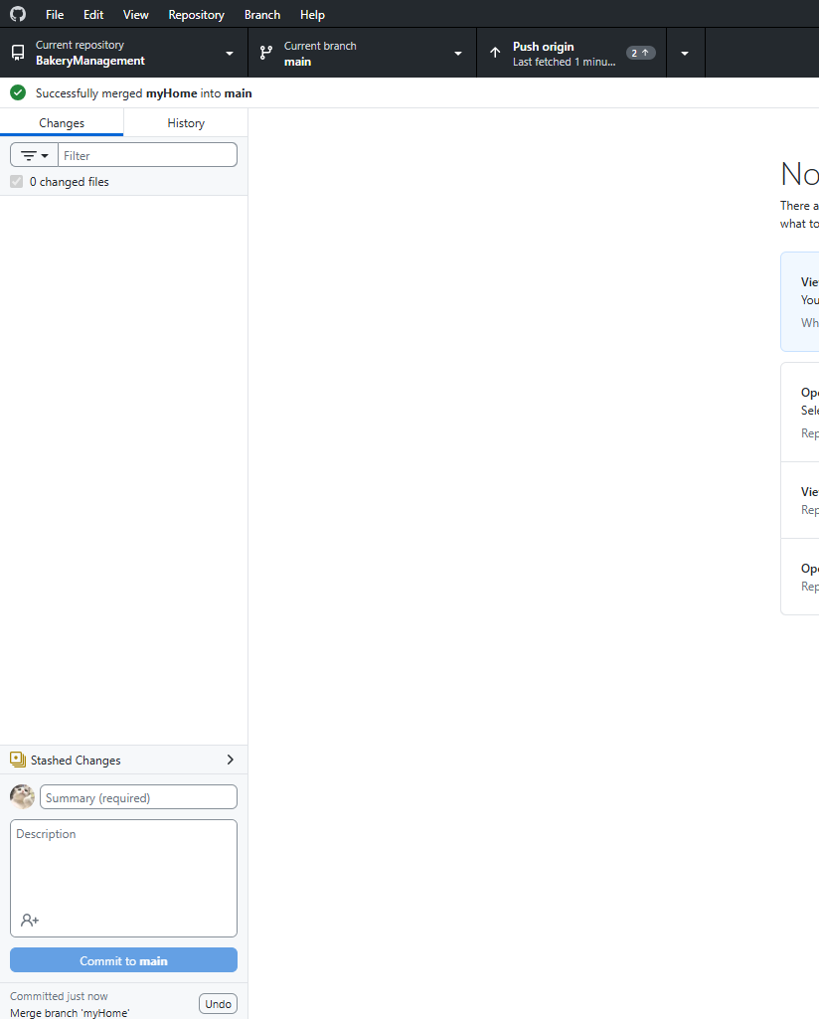
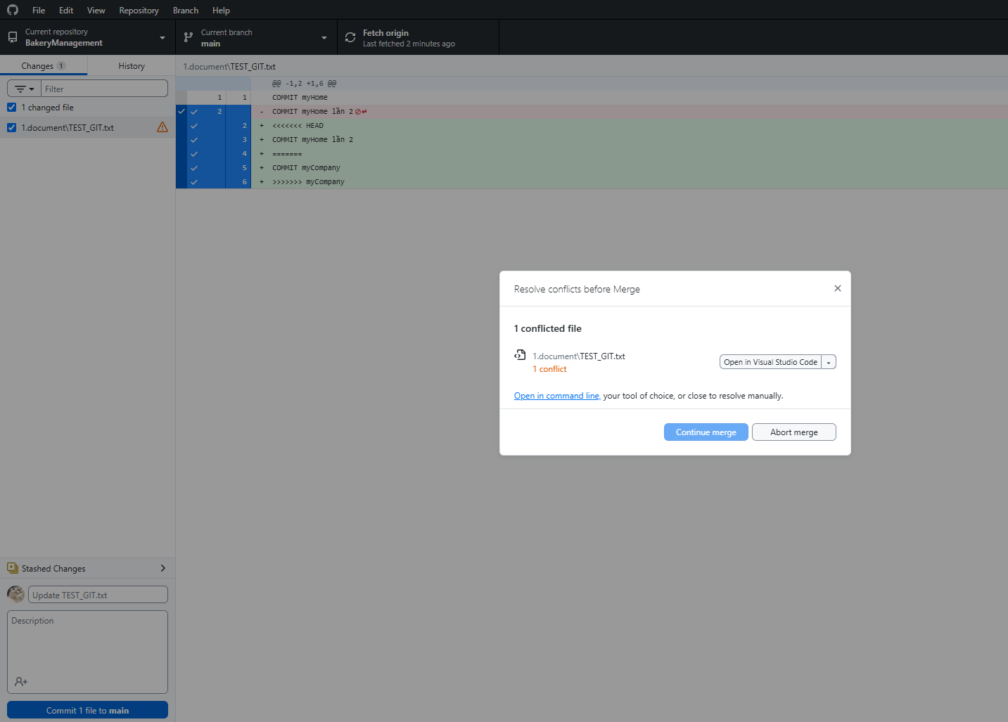

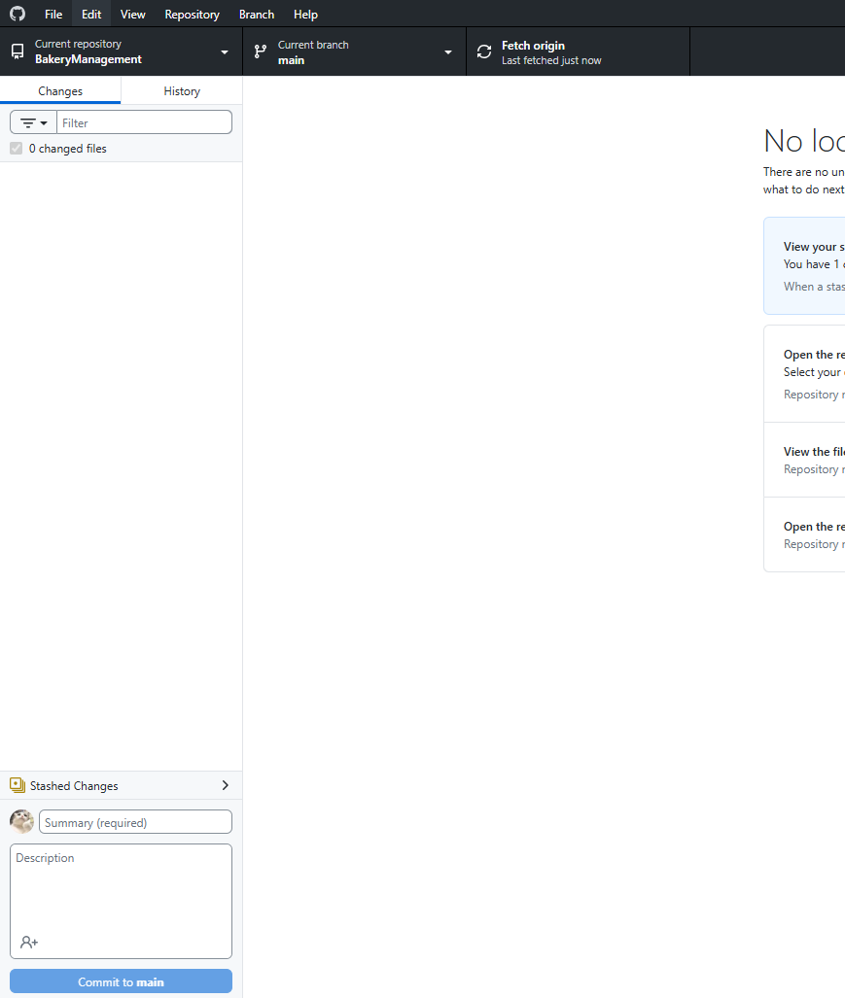
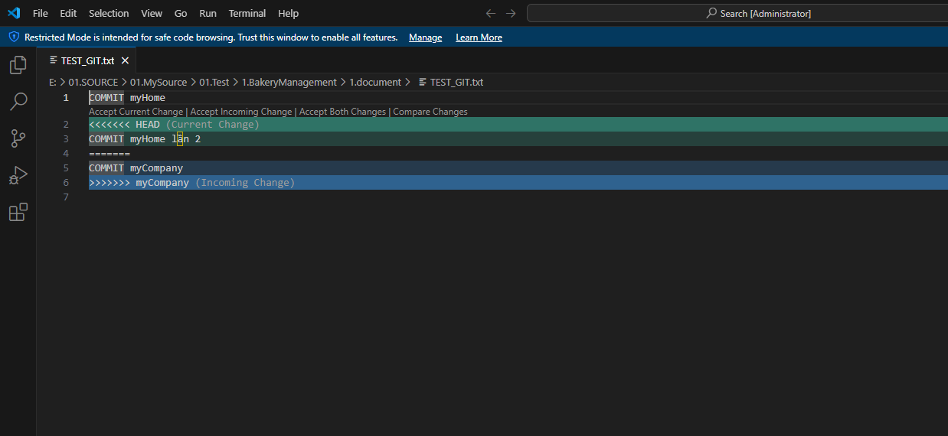

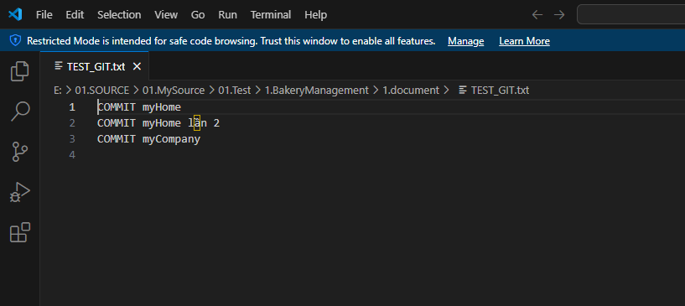

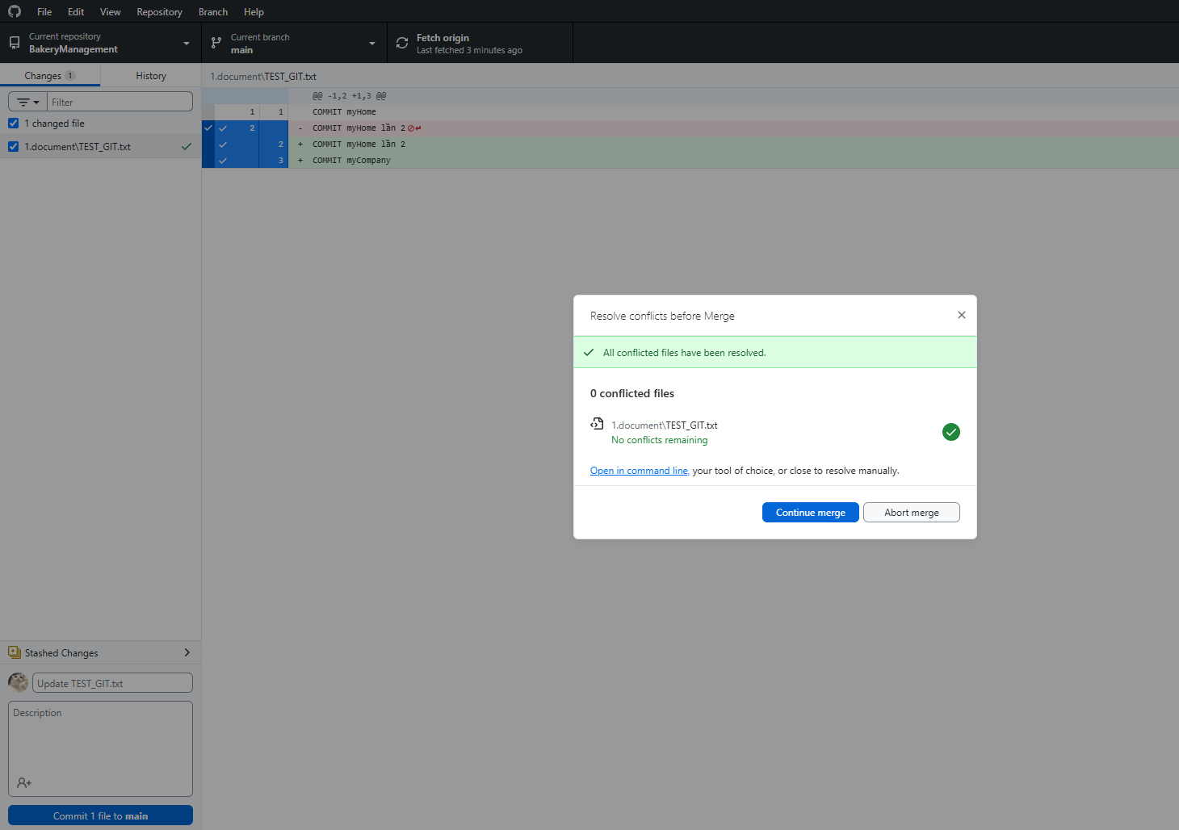

DONE

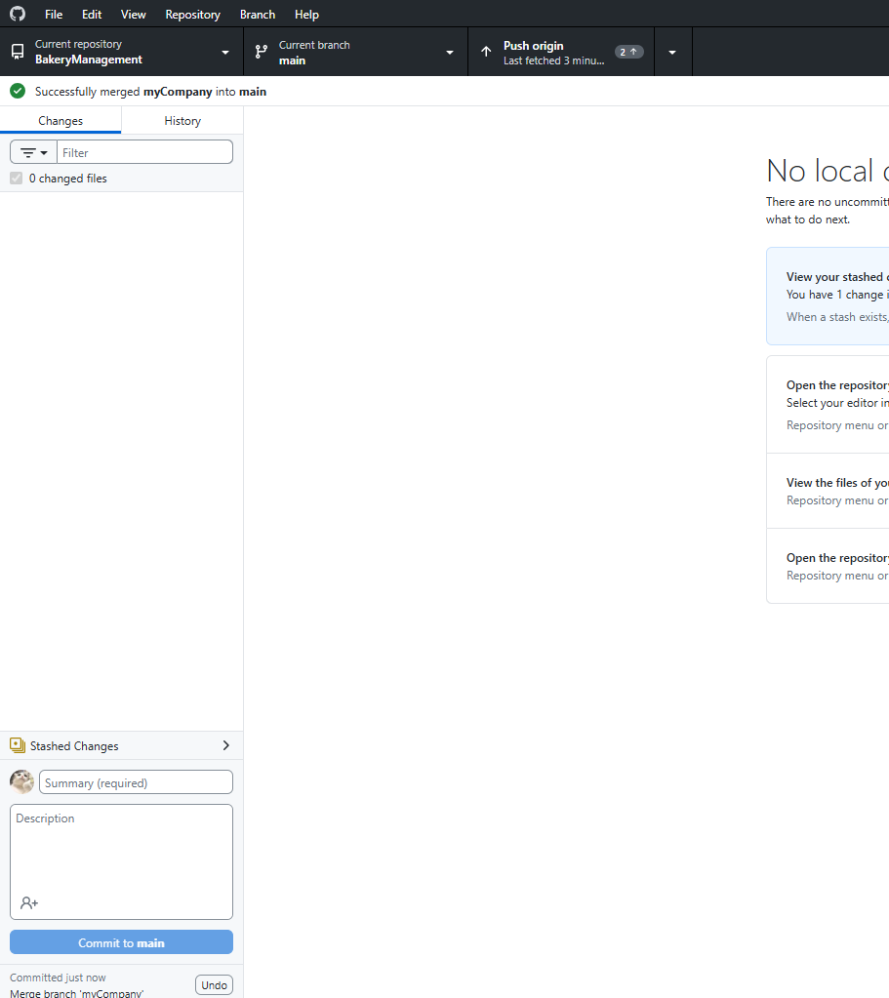

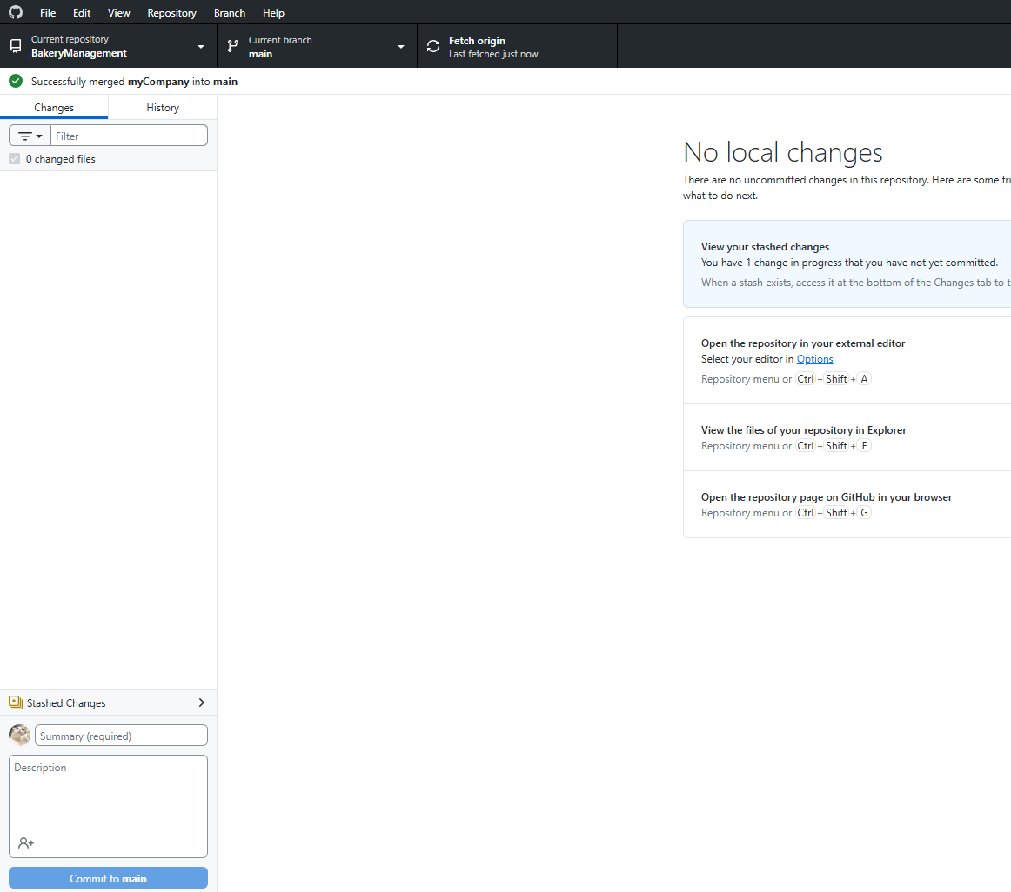

 | DONE

Deadlock
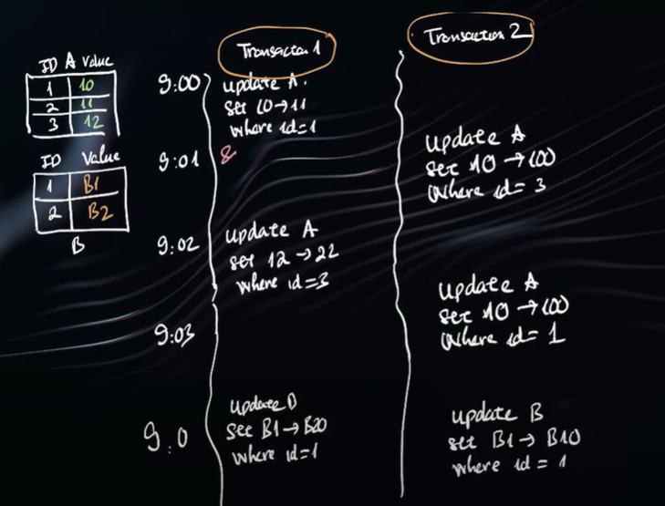
TRƯỜNG HỢP 1
cùng 2 transaction update 2 bảng ngược nhau, khiến bảng này chờ bảng kia kết thúc cho đến vô tận
-> giải pháp là update 1 cùng thứ tự để hạn chế deadlock

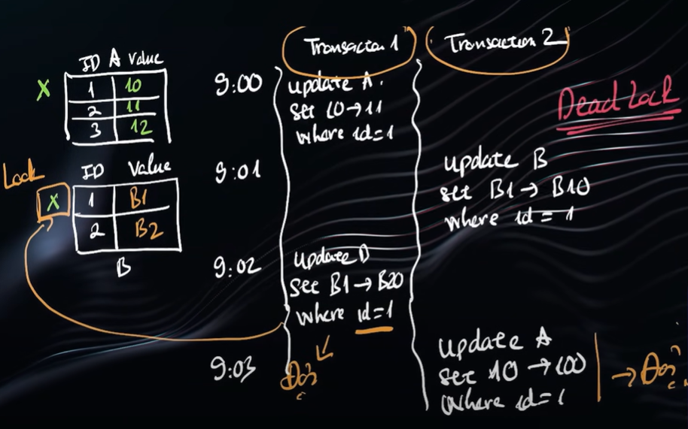

TRƯỜNG HỢP 2
update cùng 1 bảng nhiều lần trong 1 transaction vẫn có thể xảy ra deadlock
-> giải pháp là chỉ update 1 lần thôi, ko nên update nhiều lần

IndexDatabase
bảng chất của index chính là tạo ra thêm 1 table nhỏ hơn chỉ chứa các cột đánh INDEX
ví dụ khi đánh index cột Name thì sẽ tạo ra bảng có cột Name thôi, khi thực hiện search theo Name lấy trong bảng nhỏ trước sau đó sẽ tìm trong bảng chính (nếu lấy thêm cột khác)
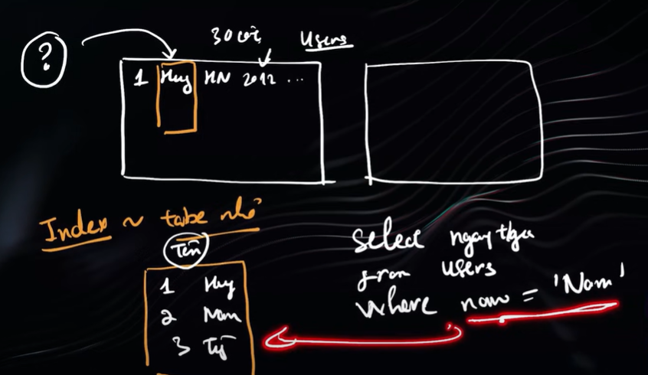

 | s

Authentication Cookie
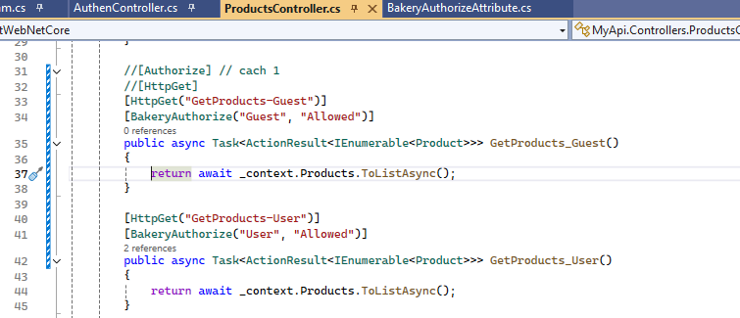
Authentication Và Phân Quyền - Authorization Trong .NET

Tạo api AuthenController
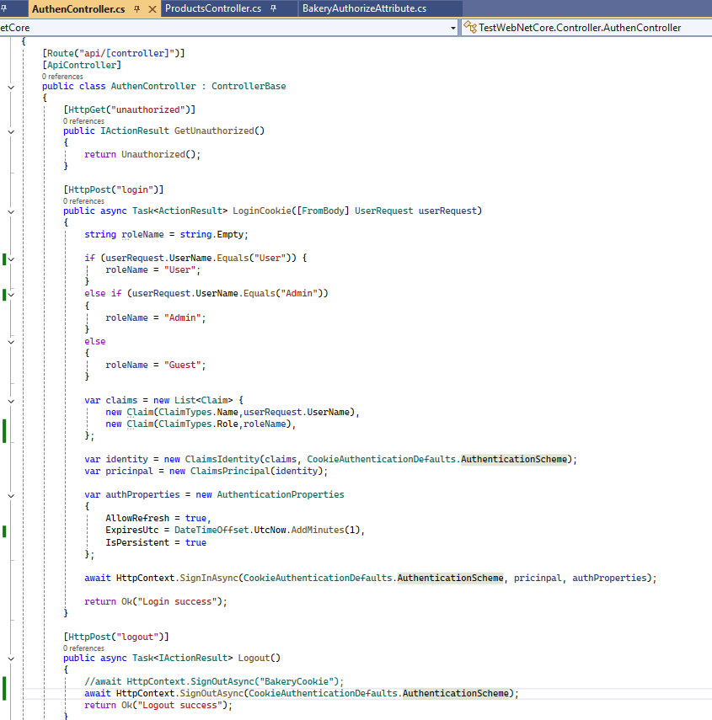

API trả về page ko có quyền

API login
khi login sẽ vào hàm này và thiết lập Cookie dựa trên user login

API logout
khi logout sẽ vào hàm này và remove Cookie dựa trên user login

Tạo BakeryAuthorizeAttribute
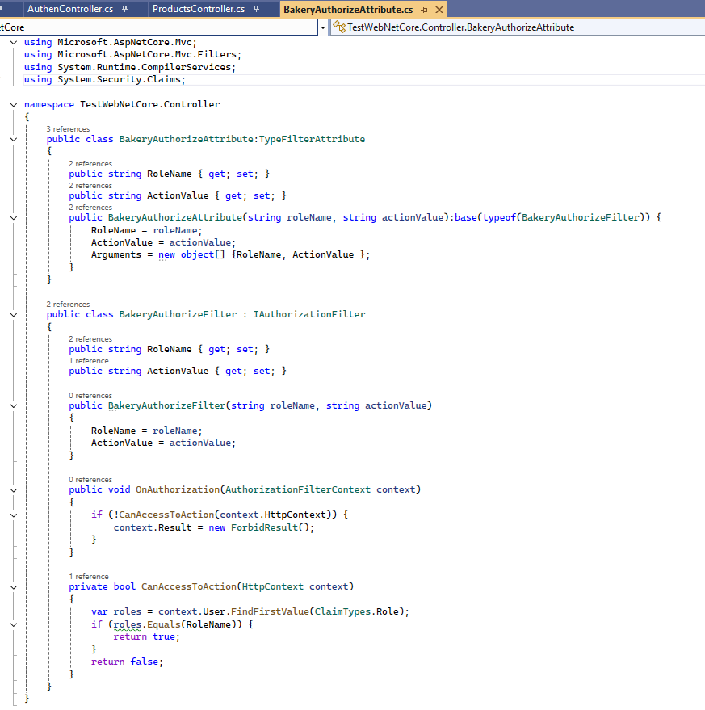

Thiết lập trong Program.cs để sử dụng Authentication
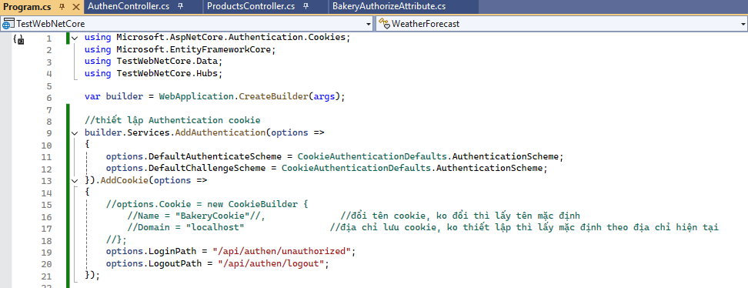

Cách sử dụng

JWT
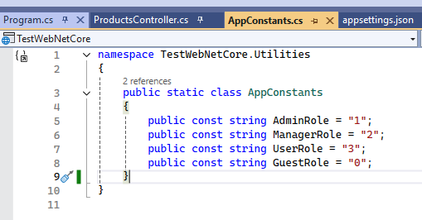
JWT hiểu đơn giản giống như 1 chìa khóa, khi user đăng nhập sẽ cấp cho user 1 cái chìa khóa
muốn lấy data từ trên server như get/post/delete thì phải đưa cho nó cái chìa khóa

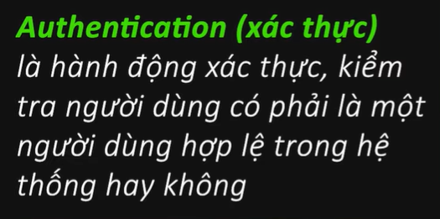
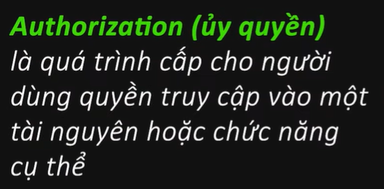

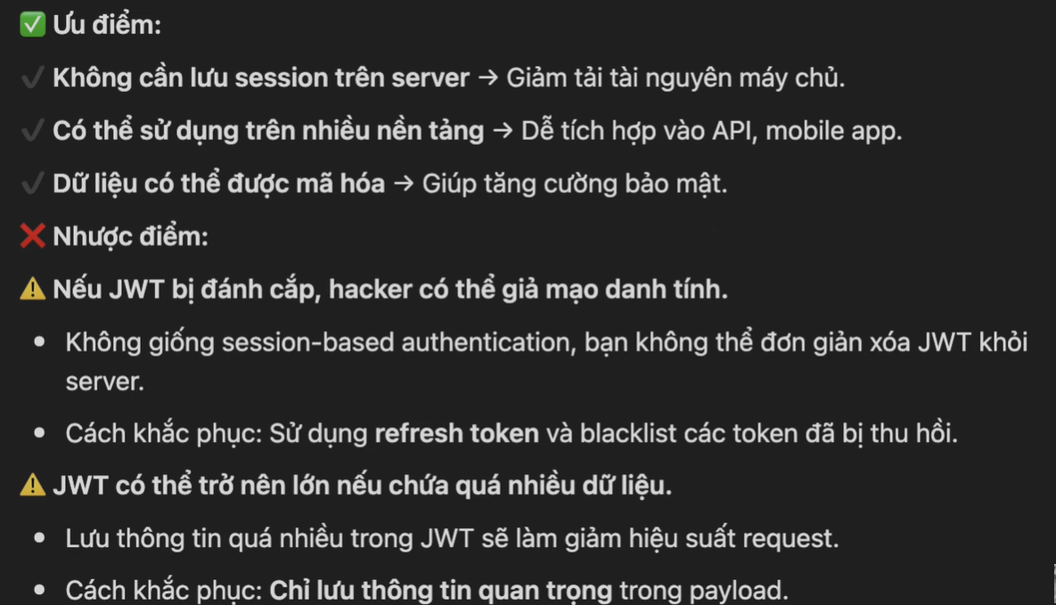

Tạo JwtAuthController
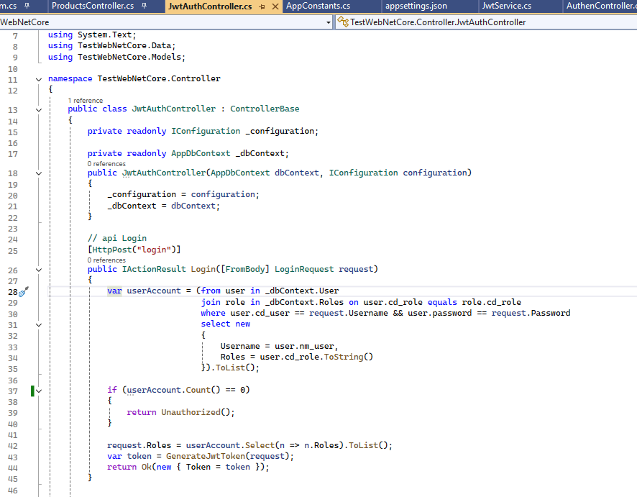
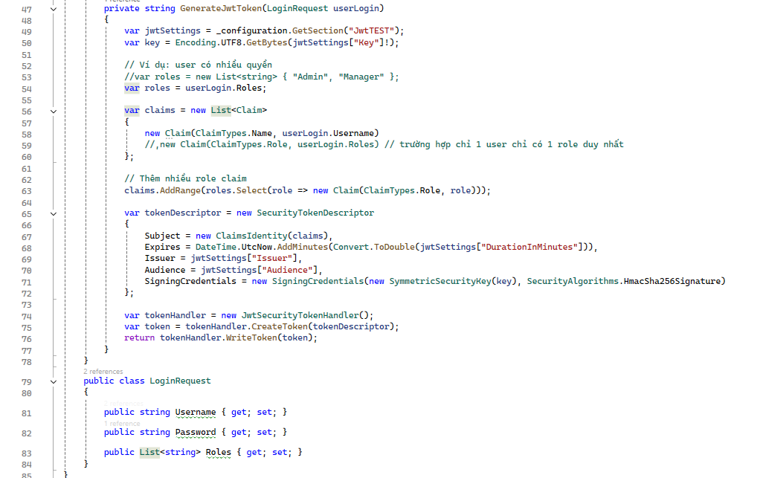

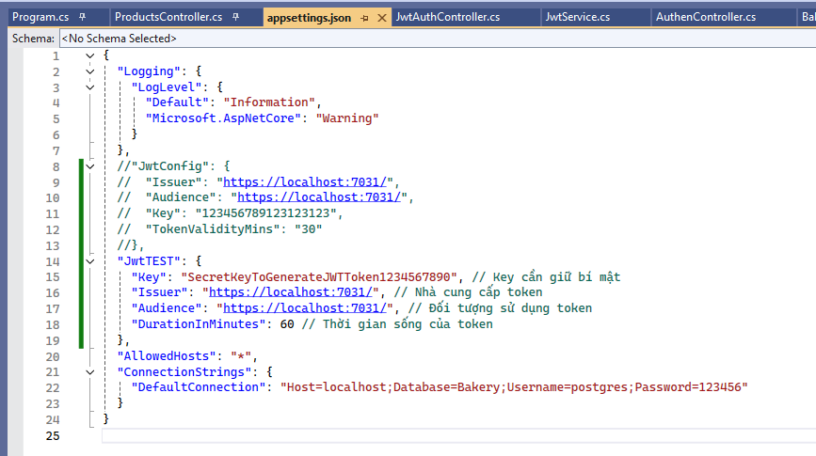
Thiết lập lại appsetting.json

Thiết lập trong Program.cs
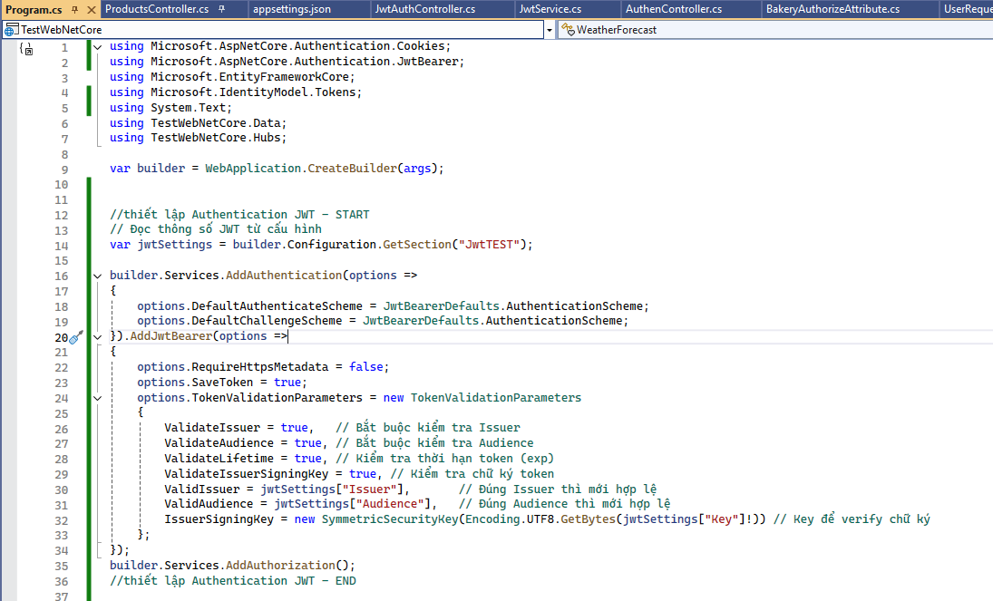

Cách sử dụng
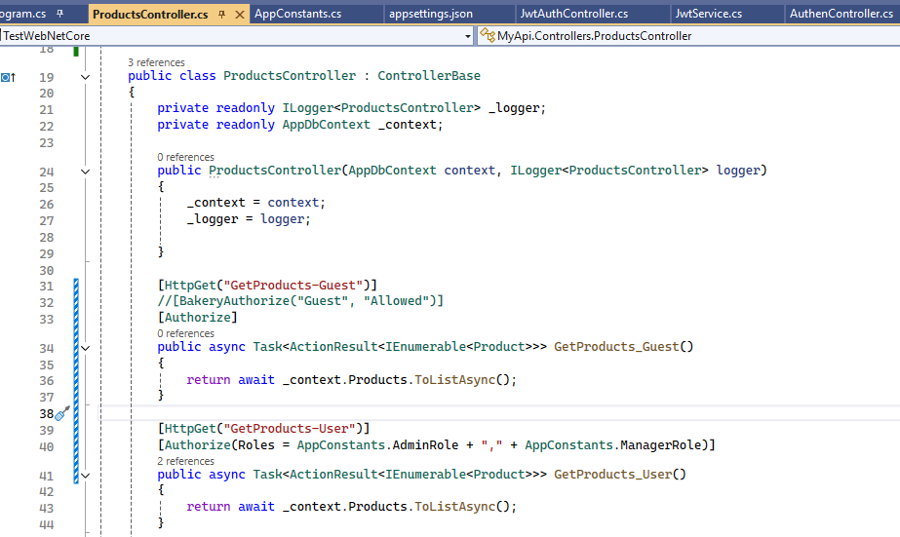
Xác thực và Phân quyền, chỉ quyền Admin và Manager mới sử dụng được
Xác thực token

